Dirección de Voluntariado
Dirección de Voluntariado
CLAVE | FOTOGRAFIA | NOMBRE | ALTA | CARGO | DIRECCION | TELEFONO | FACEBOOK | TWITER | CORREO
SBA | 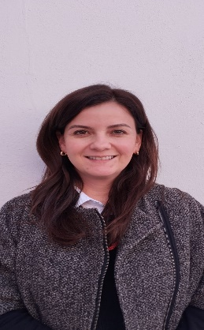 | MELISSA QUIJANO AGUIRRE | 01/01/2025 | Subdirector | Damaso Rodríguez #275 Centro Metropilitano | 8444121264 | Desarrollol Integral de la Familia | DIF_Saltillo | transparencia@dif.saltillo.com
JDA | 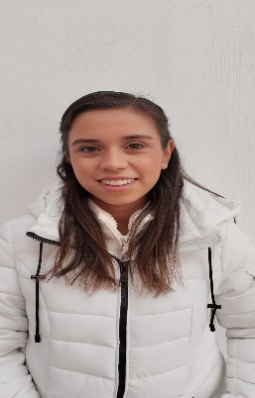 | VALERIA CABALLERO CARDENAS | 01/01/2025 | Jefe de Departamento | Damaso Rodríguez #275 Centro Metropilitano | 8444121264 | Desarrollol Integral de la Familia | DIF_Saltillo | transparencia@dif.saltillo.com
AB | 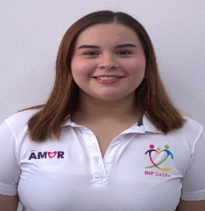 | CLAUDIA CAROLINA SERNA GARCIA | 01/01/2025 | Auxiliar | Damaso Rodríguez #275 Centro Metropilitano | 8444121264 | Desarrollol Integral de la Familia | DIF_Saltillo | transparencia@dif.saltillo.com
Coordinación de Vinculación
CLAVE | FOTOGRAFIA | NOMBRE | ALTA | CARGO | DIRECCION | TELEFONO | FACEBOOK | TWITER | CORREO
CODA |  | LORENA ELIZABETH GONZALEZ VALDES | 01/03/2022 | Coordinador | Damaso Rodríguez #275 Centro Metropilitano | 8444121264 | Desarrollol Integral de la Familia | DIF_Saltillo | transparencia@dif.saltillo.com
Coordinación de Presidencia
CLAVE | FOTOGRAFIA | NOMBRE | ALTA | CARGO | DIRECCION | TELEFONO | FACEBOOK | TWITER | CORREO
CODB |  | ANA SOFIA ZAMORA GUILLERMO | 01/01/2025 | Coordinador | Damaso Rodríguez #275 Centro Metropilitano | 8444121264 | Desarrollol Integral de la Familia | DIF_Saltillo | transparencia@dif.saltillo.com
 |  |  |  |  |  |  | Fecha de actualización: 31/03/2026 Area responsable: Recursos Humanos y Capacitación Nombre del Responsable: Victoria Alejandra Fuentes Gaona

